Лист1
 | Садовый центр "Скуратово" |  |  | 05.10.2023 г.
 | Калужская область, Жуковский район, д. Скуратово 12а
 | www.prosad24.ru +7(903)273-24-15

№ п/п | Розы | Контейнер, литры | Примечание | Цена | Остаток
1 | Абрахам Дэрби / Abrahaam Darby (ДО, английские, VI-IX, абрикосовая, махровая, аром., 9-11, 150*120, 5, корнесоб.) | грунт | 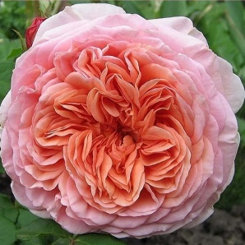 20-30 | 600р. | 18
2 | Вувузела / Vuvuzela (ЧГ, пионовидная, VI-IX, розово-оранжевая, 9-10, 80*50, 6, прив.) | С 4 / С7 | 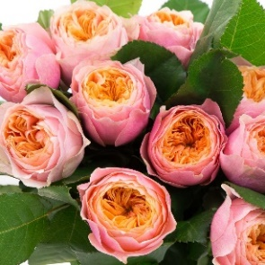 | 950р. | 5
3 | Аква / Aqua (ЧГ, VI-X, розовая, аром., малошипн., устойчива, 8-10, 80*50, 6, прив.) | С 4 / С7 | 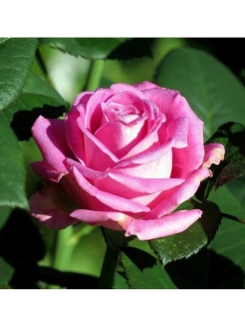 | 950р. | 5
4 | Анастасия / Anastasia (ЧГ, VI-IX, белая, 10-12, 100*70, 6, прив.) | С 4 / С7 | 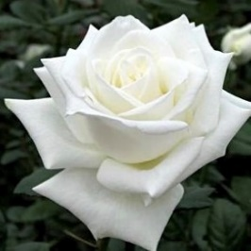 | 950р. | 6
5 | Блаш / Blush (ЧГ, VI-X, белая c красным краем, 8-12, 120*80, 6, прив.) | С 4 / С7 | 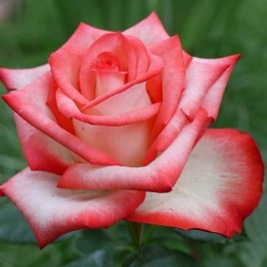 | 950р. | 2
6 | Блэк Мэджик / Black Magic (ЧГ, VI-IX, тёмно-красная, устойчив., аром., 8-10, 150*100, 6, прив.) | С 4 / С7 | 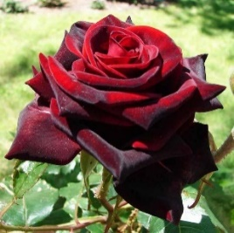 | 950р. | 5
7 | Виолет / Violette Parfumee (ЧГ, VI-IX, лиловая, ароматная, 9-10, 120*150, 6, прив.) | С 4 / С7 |  | 950р. | 5
8 | Дип Инпрешн / Deep Impression (флорибунда, V-X, красная с розов. полосками, сл. аром., 5-6, 80*60, 5, прив.) | С 4 / С7 | 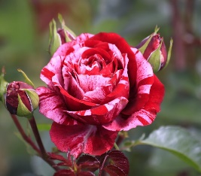 | 1,150р. | 5
9 | Европа / Europa (ЧГ, V-X, розовая, сл. аром., 7-8, 120*100, 4, прив.) | С 4 / С7 |  | 1,150р. | 8
10 | Керио / Kerio (ЧГ, VI-VIII, жёлтая, 8-10, 70*60, 6, прив.) | С 4 / С7 | 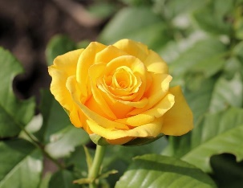 | 950р. | 7
11 | Маджестик / Majestic (ЧГ, VI-IX, нежно розовая, устойчив., 7-8, 100*70, 6, прив.) | С 4 / С7 | 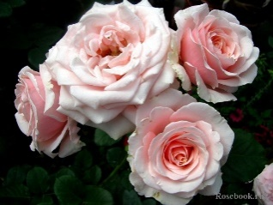 | 950р. | 6
12 | Осиана / Osiana (ЧГ, VI-IX, кремовая, устойчив., аром., 10-11, 150*120, 6, прив.) | С 4 / С7 |  | 950р. | 6
13 | Питахая / Pitahaya (ЧГ, VI-IX, розовая с зелёным, устойчив., 8-10, 100*60, 6, прив.) | С 4 / С7 | 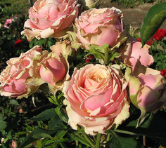 | 950р. | 2
14 | Роза Алегрия / Alegria (ЧГ, VI-X, оранжево-розовая, 4-5, 70*50, 6, прив.) | С 4 / С7 | 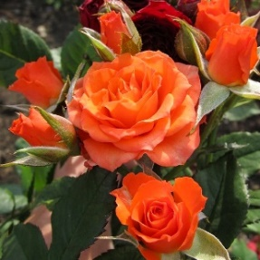 | 950р. | 8
15 | Роза ругоза (парковая, аром., устойчива, корнесоб., 250*200) | С 4 / С7 |  | 500р. | 20
16 | Роза ругоза Робуста / Robusta (парковая, VI-IX, алая , простая, аром., 7-8, 200*150, 4, корнесоб.) | грунт | 20-30 | 650р. | 17
17 | Фолклор / Folklore (ЧГ, VI-IX, оранжево-лососёвый, аром., 10-13, 150*100, 5, прив.) | С 4 / С7 | 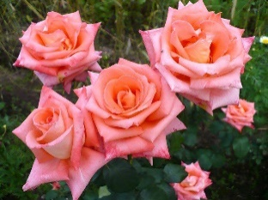 | 950р. | 5
 | Почвопокровные
19 | Фейри / The Fairy (почвопокровная, VI-IX, розовые, аром., ср. устойчив., 3-4, махр., 70*120, 6, прив.) | С7 |  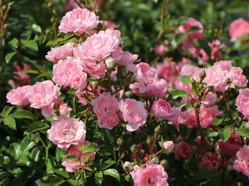 | 1,200р. | 3
 | Плетистые
21 | Полька / Polka (плетистая, VI-IX, лососёвая , махровая, аром., устойч.,10-12, 300*200, 5, прив.) | С 4 / С7 |  | 1,150р. | 7
22 | Лагуна / Laguna (плетистая, VI-IX, розовая, , махровая, аром., устойч.,10-11, 250*100, 6, прив.) | С 4 / С7 |  | 1,150р. | 8

